상품제안서
[액센] SK200 온도표시 LED 옥타곤 텀블러 740ml | 상품코드: F31171

 |  |  |  |  |  |  | 02-412-0044 | www.easy1.co.kr
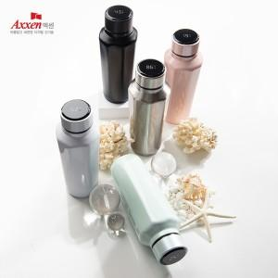

【상세/제작정보】 | <p>1박스 입수 수량 -20개</p><p>&nbsp;</p><p>100개 미만 구매시,</p><p>레이저인쇄 통합 40,000원</p><p>칼라인쇄 통합 70,000원​&nbsp;</p>

【인쇄/포장옵션】 | 레이저, 풀칼라 / 포장지포장

【공급단가】 | 수량 | 50~ | 100~ | 500~ | 1,000~ | 2,000~
*VAT별도 | 단가 | 11,930원 | 11,750원 | 11,470원 | 11,010원 | 10,550원

【상품 URL】 | https://dev.easy1.co.kr:443/src/goods_detail.php?gdno=31171

